GDI系列修理包
picture | set of parts ID | Nozzle information | order ID | parts ID | parts name | tips
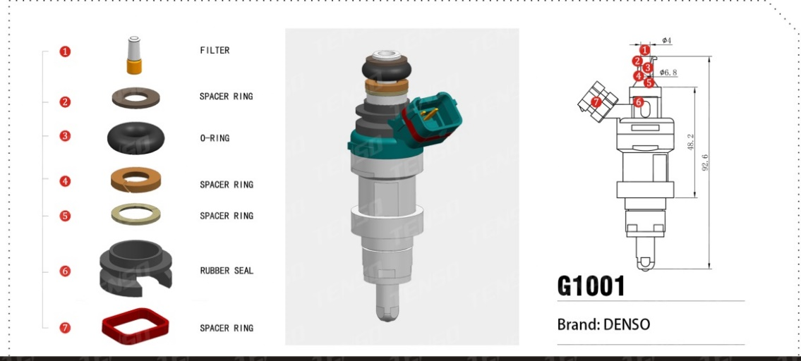 | TS-G1001 | 23230-46110 23250-74210 DENSO | 1 | TS-11077 | 金属篮式滤网
 |  |  | 2 | TS-23021 | 开口环形垫圈
 |  |  | 3 | TS-21122 | “O”型密封圈 | 样品为6.5x5.2
 |  |  | 4 | TS-23001 | 开口内锥度垫圈
 |  |  | 5 | TS-32028 | 开口O型圈垫圈
 |  |  | 6 | TS-22049 | 电装GDI油嘴颈部护套
 |  |  | 7 | TS-22011-01 | 电装喷嘴插头密封垫圈

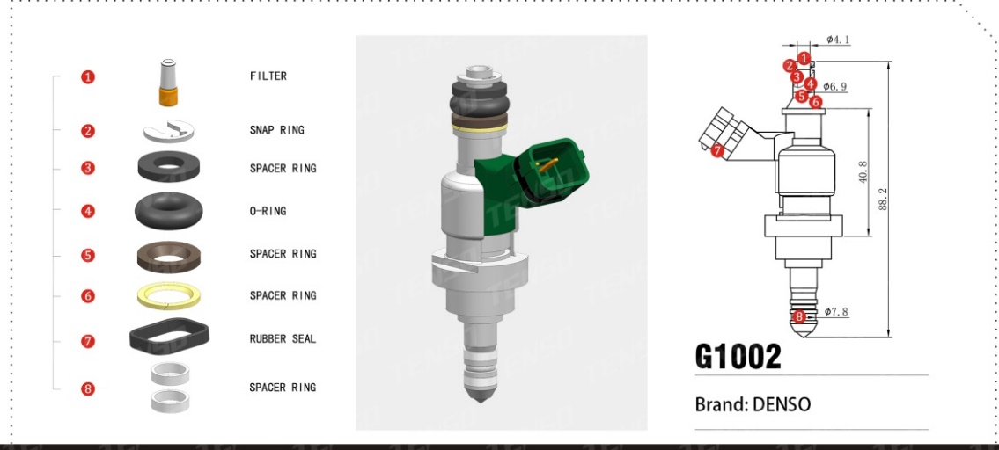 | TS-G1002 | 23250-31020 012019D 23250-31030 022005C 012003G DENSO | 1 | TS-11077 | 金属篮式滤网
 |  |  | 2 | TS-62002 | 电装GDI喷嘴压扣
 |  |  | 3 | TS-23002 | GDI垫圈
 |  |  | 4 | TS-21122 | “O”型密封圈 | 样品为6.5x5.2
 |  |  | 5 | TS-23001 | 开口内锥度垫圈
 |  |  | 6 | TS-32028 | 开口O型圈垫圈
 |  |  | 7 | TS-22011 | 电装喷嘴插头密封垫圈
 |  |  | 8 | TS-23011 | GDI密封环 | 数量2

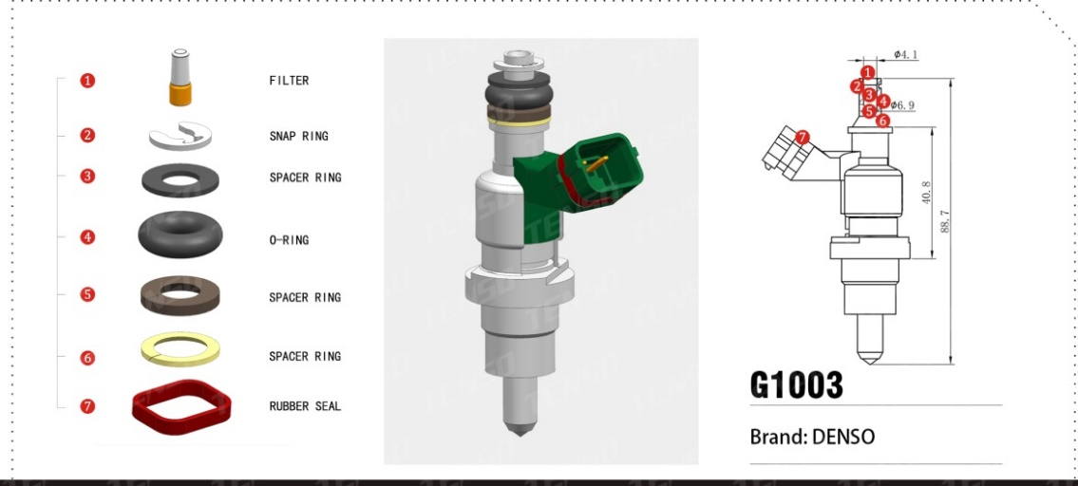 | TS-G1003 | 23050-28070 014008F DENSO | 1 | TS-11077 | 金属篮式滤网
 |  |  | 2 | TS-62002 | 电装GDI喷嘴压扣
 |  |  | 3 | TS-23026 | GDI胶圈垫圈
 |  |  | 4 | TS-21122 | “O”型密封圈
 |  |  | 5 | TS-23001 | 开口内锥度垫圈
 |  |  | 6 | TS-32028 | 开口O型圈垫圈
 |  |  | 7 | TS-22011-01 | 电装喷嘴插头密封垫圈

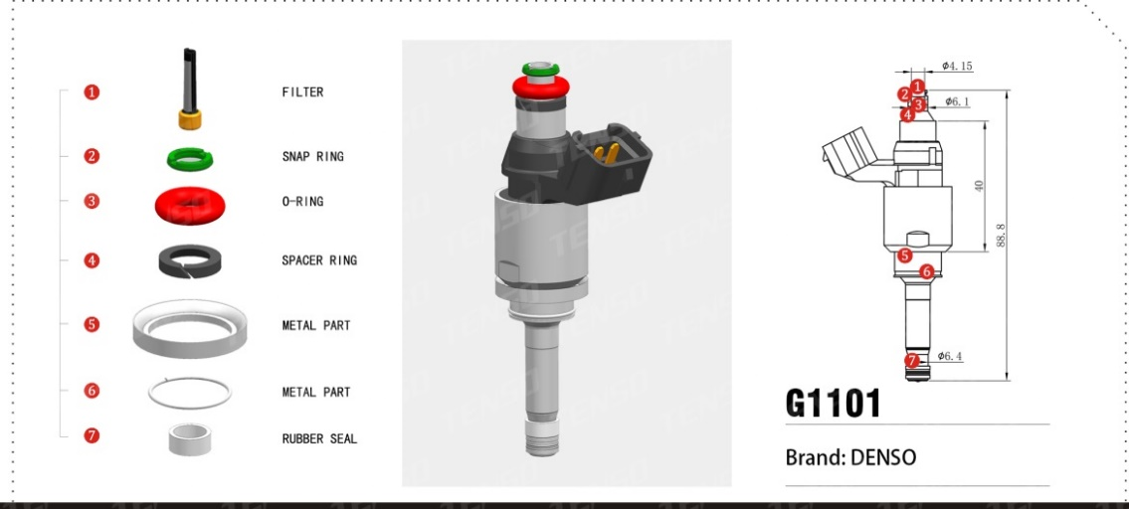 | TS-G1101 | 16450R9PA01 DENSO | 1 | TS-11024 | 电装GDI喷嘴滤网 | 不锈钢网
 |  |  | 2 | TS-32032 | O型圈档圈 | PA66绿色
 |  |  | 3 | TS-21092-03 | “O”型密封圈 | FKM红色
 |  |  | 4 | TS-23014 | GDI胶圈垫圈 | PTFE棕
 |  |  | 5 | TS-62006 | 金属垫圈 | SS304 Under development
 |  |  | 6 | TS-61022 | 卡簧 | Under development
 |  |  | 7 | TS-23010 | GDI密封环 | PTFE白

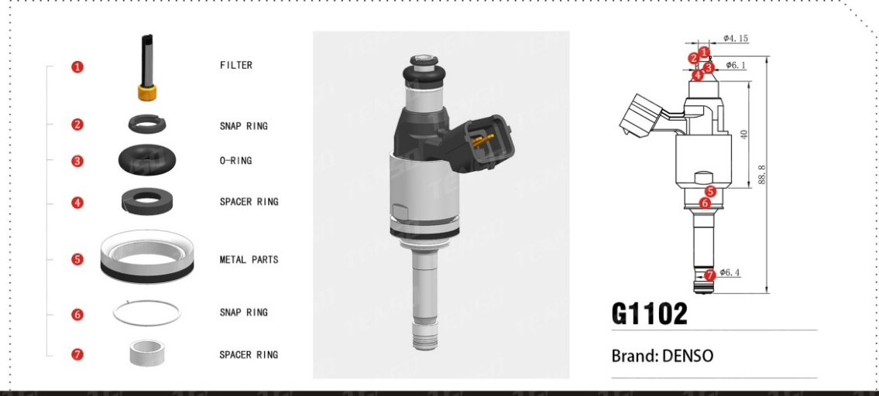 | TS-G1102 | 23250-31120 1010 11P09 05626 DENSO | 1 | TS-11024 | 电装GDI喷嘴滤网 | 不锈钢网
 |  |  | 2 | TS-32032 | O型圈档圈 | 黑色
 |  |  | 3 | TS-21092 | “O”型密封圈 | 黑色
 |  |  | 4 | TS-23014 | GDI胶圈垫圈 | 右切
 |  |  | 5 | TS-62007 | 金属垫圈 | Under development
 |  |  | 6 | TS-61022 | 卡簧 | Under development
 |  |  | 7 | TS-23010 | GDI密封环 | PTFE白

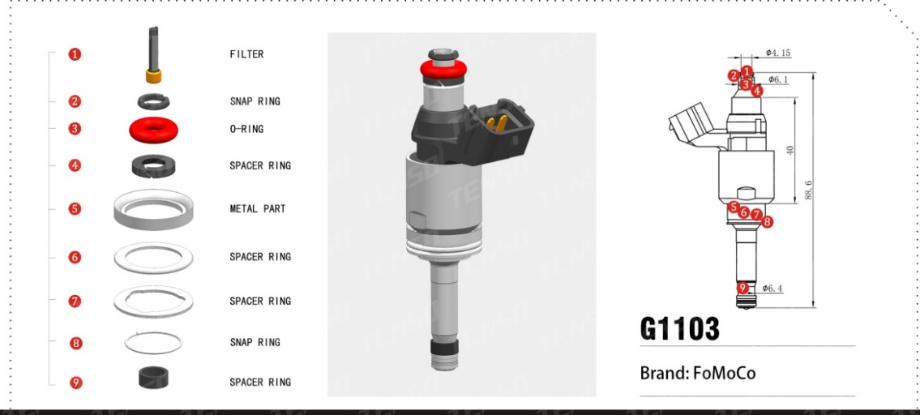 | TS-G1103 | FT4E-AA AN0120 03T19 06439 V4B1A FoMoCo | 1 | TS-11024 | 电装GDI喷嘴滤网 | 不锈钢网
 |  |  | 2 | TS-32032 | O型圈档圈 | 黑色
 |  |  | 3 | TS-21092-03 | “O”型密封圈 | 红色
 |  |  | 4 | TS-23014 | GDI胶圈垫圈 | 黑色（样品暗褐）
 |  |  | 5 | TS-62006 | 金属垫圈 | Under development
 |  |  | 6 | TS-62014 | 金属垫圈 | Under development
 |  |  | 7 | TS-62015 | 金属垫圈 | Under development
 |  |  | 8 | TS-61022 | 卡簧 | Under development
 |  |  | 9 | TS-23010-01 | GDI密封环 | PTFE黑

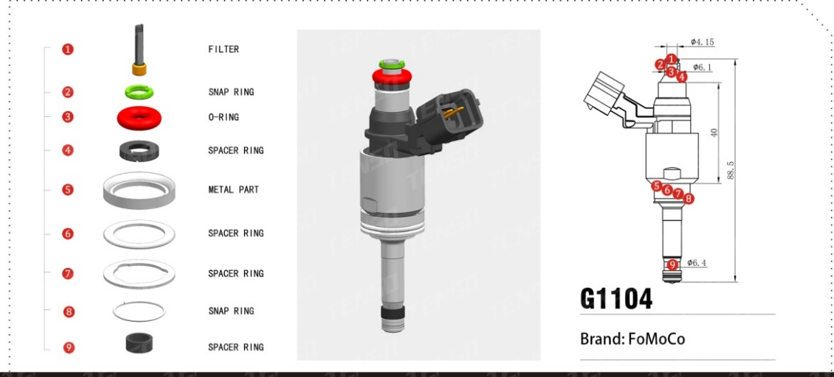 | TS-G1104 | 21R AN0170 08T03 15947 H8201438013 CM5E-BB FoMoCo NISSAN | 1 | TS-11024 | 电装GDI喷嘴滤网 | 不锈钢网
 |  |  | 2 | TS-32032 | O型圈档圈 | PT 436C/PT 2207C
 |  |  | 3 | TS-21092-03 | “O”型密封圈 | 红色
 |  |  | 4 | TS-23014 | GDI胶圈垫圈
 |  |  | 5 | TS-62006 | 金属垫圈 | Under development
 |  |  | 6 | TS-62014 | 金属垫圈 | Under development
 |  |  | 7 | TS-62015 | 金属垫圈 | Under development
 |  |  | 8 | TS-61022 | 卡簧 | Under development
 |  |  | 9 | TS-23010-01 | GDI密封环 | PTFE黑

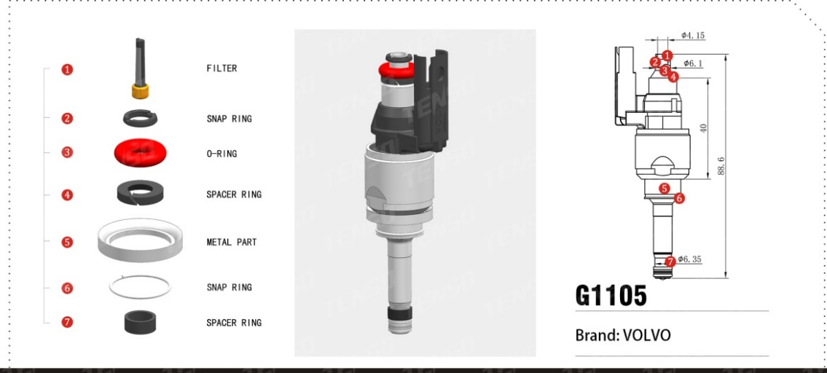 | TS-G1105 | 31336653 V132371HAA 010007Q17 03927 沃尔沃 | 1 | TS-11024 | 电装GDI喷嘴滤网 | 不锈钢网
 |  |  | 2 | TS-32032 | O型圈档圈 | 黑色
 |  |  | 3 | TS-21092-03 | “O”型密封圈 | 红色
 |  |  | 4 | TS-23014 | GDI胶圈垫圈
 |  |  | 5 | TS-62006 | 金属垫圈 | Under development
 |  |  | 6 | TS-61022 | 卡簧 | Under development
 |  |  | 7 | TS-23010-01 | GDI密封环 | PTFE黑

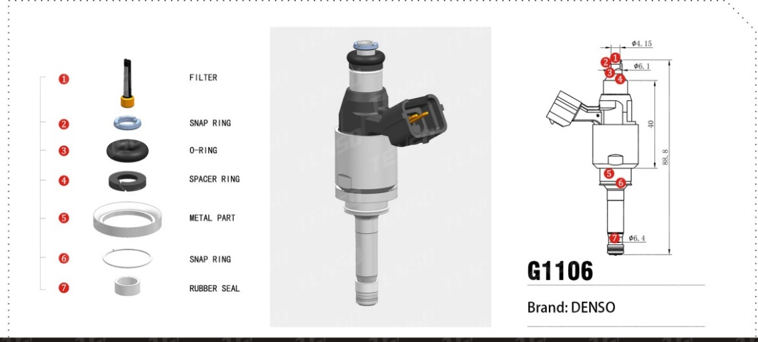 | TS-G1106 | 23250-0P090 AN1070 03T21 08663 DENSO | 1 | TS-11024 | 电装GDI喷嘴滤网 | 不锈钢网
 |  |  | 2 | TS-32032 | O型圈档圈 | PT 2373C
 |  |  | 3 | TS-21092 | “O”型密封圈 | 黑色
 |  |  | 4 | TS-23014 | GDI胶圈垫圈
 |  |  | 5 | TS-62006 | 金属垫圈 | Under development
 |  |  | 6 | TS-61022 | 卡簧 | Under development
 |  |  | 7 | TS-23010 | GDI密封环 | PTFE白

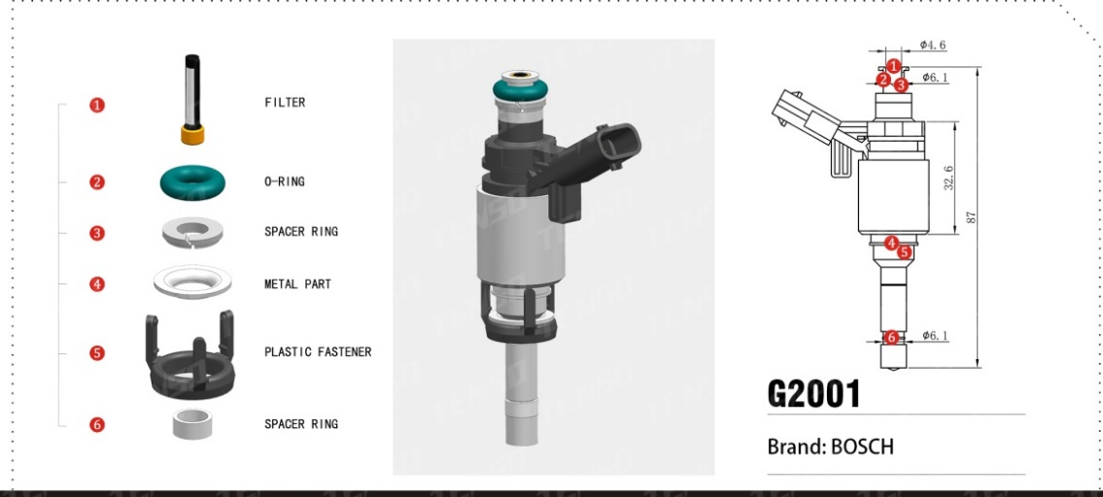 | TS-G2001 | 06H906036G 0261500076 BOSCH | 1 | TS-11032 | 博世GDI滤网 | 注塑滤网
 |  |  | 2 | TS-21092 | “O”型密封圈 | FKM
 |  |  | 3 | TS-32026 | 博世GDI喷嘴垫圈 | PA66
 |  |  | 4 | TS-62003 | 平垫
 |  |  | 5 | TS-32027 | 博世GDI支撑架(三脚) | PA66GF30
 |  |  | 6 | TS-23015-01 | GDI密封环 | PTFE白

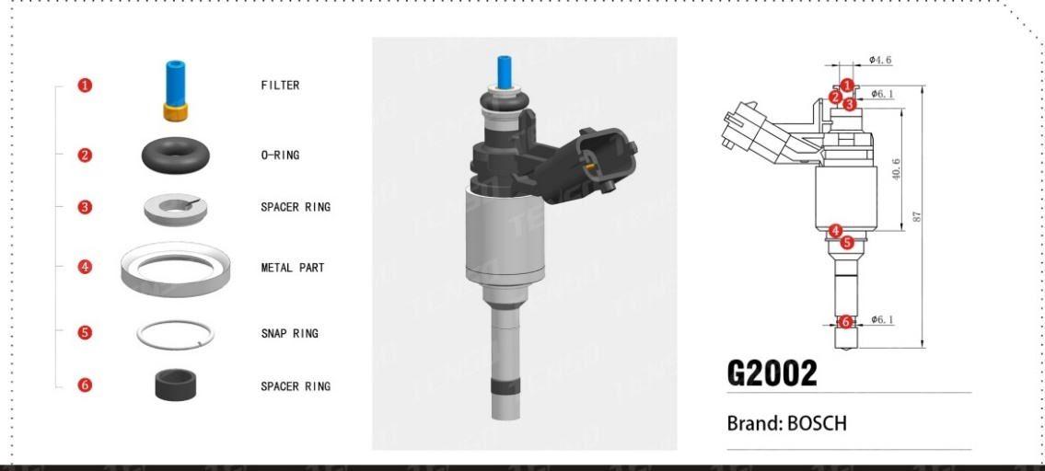 | TS-G2002 | 12636111 0261500112 BOSCH | 1 | TS-32024 | 博世GDI导流管 | 无滤布
 |  |  | 2 | TS-21092 | “O”型密封圈 | FKM黑色
 |  |  | 3 | TS-32026 | 博世GDI喷嘴垫圈 | PA66
 |  |  | 4 | TS-62008 | 金属垫圈 | Under development
 |  |  | 5 | TS-61023 | 卡簧 | Under development
 |  |  | 6 | TS-23015-01 | GDI密封环 | PTFE黑

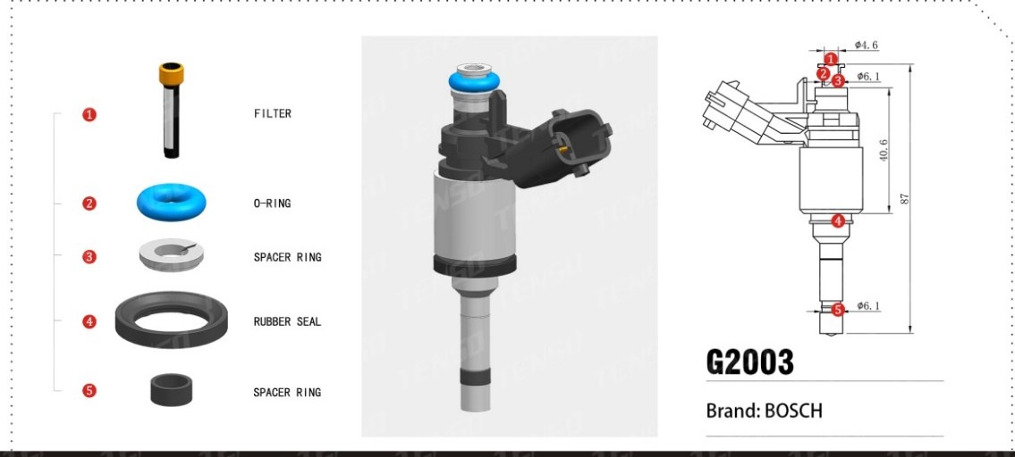 | TS-G2003 | 02561500100 B1129209 0261500114 12638530 BOSCH 起亚 现代 | 1 | TS-11032 | 博世GDI滤网
 |  |  | 2 | TS-21092-01 | “O”型密封圈 | FKM黑色
 |  |  | 3 | TS-32026 | 博世GDI喷嘴垫圈 | PA66
 |  |  | 4 | TS-22069 | GDI垫圈 | FKM 带铁圈 Under development
 |  |  | 5 | TS-23015-01 | GDI密封环 | PTFE黑

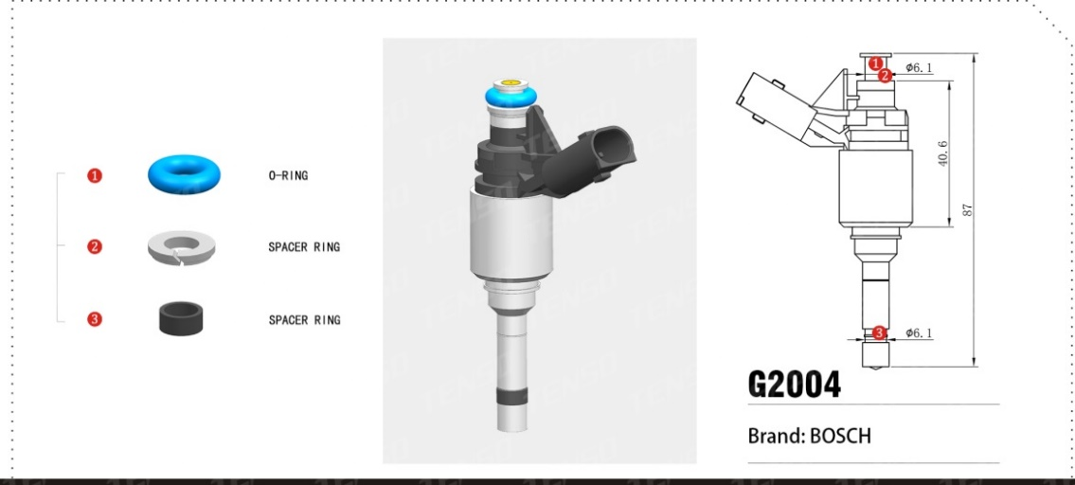 | TS-G2004 | B1551702 B1682713 35310-GGA0 0261500229 093601 BOSCH 起亚 现代 | 1 | TS-21092-01 | “O”型密封圈
 |  |  | 2 | TS-32026 | 博世GDI喷嘴垫圈 | PA66 台阶
 |  |  | 3 | TS-23015 | GDI密封环 | PTFE黑

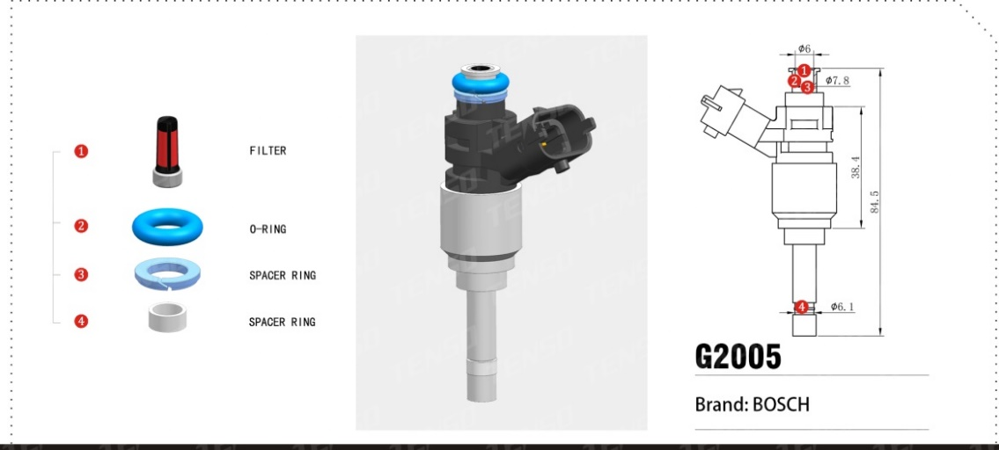 | TS-G2005 | 0281002911 BOSCH | 1 | TS-11004-01 | 博世喷嘴滤网 | 注塑滤网
 |  |  | 2 | TS-21018-04 | “O”型密封圈 | FKM蓝色
 |  |  | 3 | TS-32039 | 开口环形垫圈 | PA66淡蓝 Under development
 |  |  | 4 | TS-23015-01 | GDI密封环 | PTFE白

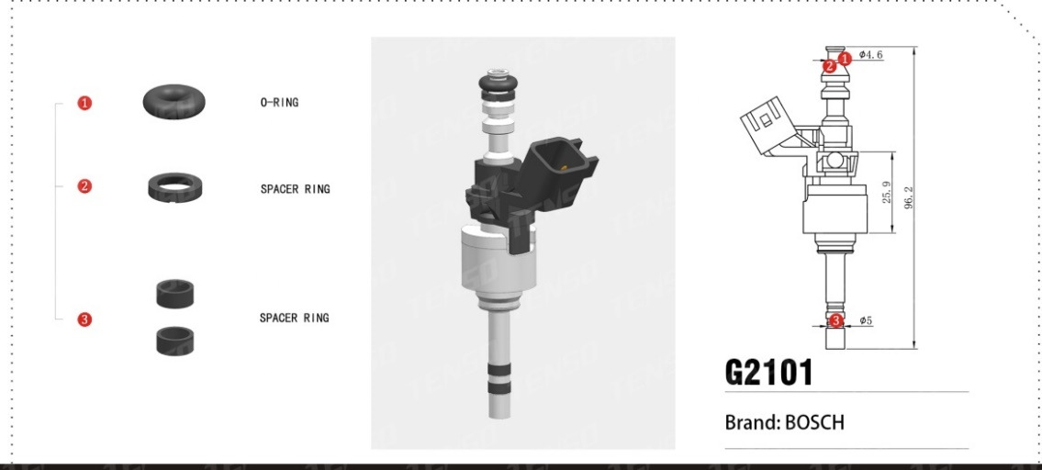 | TS-G2101 | BOSCH | 1 | TS-21125 | “O”型密封圈 | FKM黑
 |  |  | 2 | TS-32051 | 塑料内锥垫圈 | PA66黑 Under development
 |  |  | 3 | TS-23027 | 隔热环 | PTFE黑

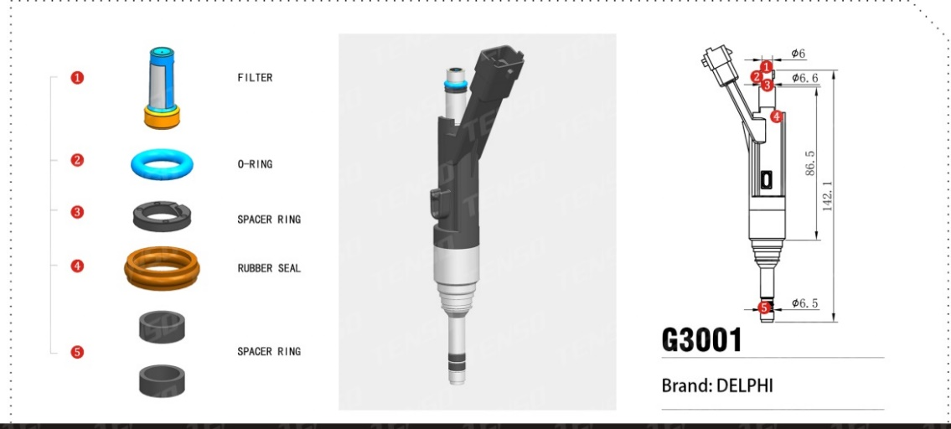 | TS-G3001 | 9805388380 01621102053J20 德尔福 雪铁龙 标致 | 1 | TS-11005 | 喷嘴滤网
 |  |  | 2 | TS-21005 | “O”型密封圈 | 样品蓝色
 |  |  | 3 | TS-32036 | 开口环形垫圈 | PA66黑 左斜开口 Under development
 |  |  | 4 | TS-22054 | 德尔福GDI密封环 | FKM棕
 |  |  | 5 | TS-23018 | GDI密封环 | PTFE黑

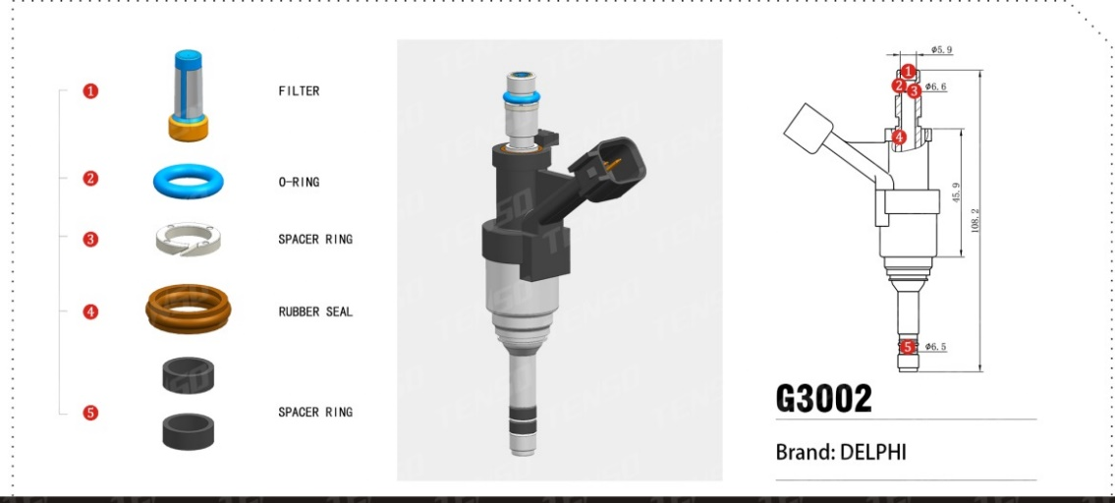 | TS-G3002 | A12668390 0819505446 3499621515 1956624113 GM 德尔福 | 1 | TS-11005 | 喷嘴滤网
 |  |  | 2 | TS-21005 | “O”型密封圈 | FKM黑色
 |  |  | 3 | TS-32036 | 开口环形垫圈 | PA66原 左斜开口 Under development
 |  |  | 4 | TS-22054 | 德尔福GDI密封环 | FKM棕
 |  |  | 5 | TS-23018 | GDI密封环 | 数量2

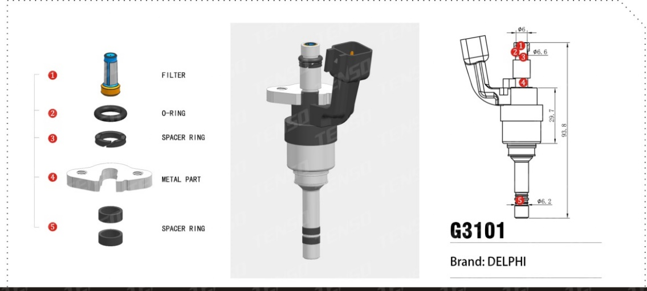 | TS-G3101 | 12644437 72240200177J20 德尔福 GM | 1 | TS-11005 | 喷嘴滤网
 |  |  | 2 | TS-21005 | “O”型密封圈 | FKM黑色
 |  |  | 3 | TS-32036 | 开口环形垫圈 | PA66黑 左斜开口 Under development
 |  |  | 4 | TS-62020 | 金属垫圈 | Under development SUS
 |  |  | 5 | TS-23003-01 | GDI密封环 | 黑色 数量2

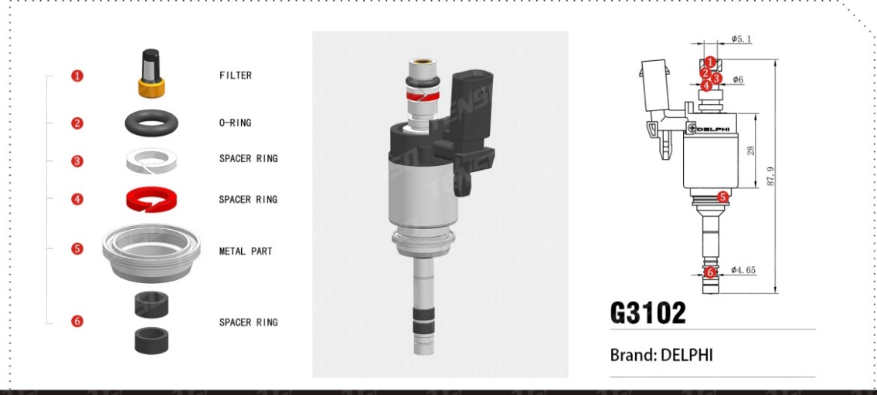 | TS-G3102 | 05E906036C 09404130119 HDEEVTYP02 德尔福 大众 | 1 | TS-11083 | 德尔福GDI喷嘴滤网
 |  |  | 2 | TS-21002 | “O”型密封圈 | 黑色
 |  |  | 3 | TS-23023 | 开口环形垫圈 | PTFE白 右斜开口 Under development
 |  |  | 4 | TS-32035 | 开口环形垫圈 | PA66红 左斜开口
 |  |  | 5 | TS-62016 | 金属垫圈 | SUS304 Under development
 |  |  | 6 | TS-23024 | GDI密封环 | PTFE黑 数量2

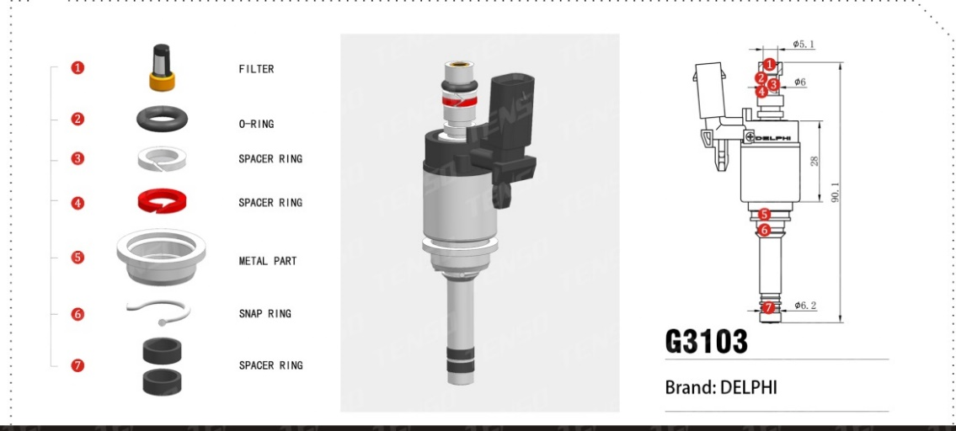 | TS-G3103 | 04E906036AP 05414060119 HDEVTYP13 德尔福 大众 | 1 | TS-11083 | 德尔福GDI喷嘴滤网
 |  |  | 2 | TS-21002 | “O”型密封圈 | 黑色
 |  |  | 3 | TS-23023 | 开口环形垫圈 | PTFE白 右斜开口 Under development
 |  |  | 4 | TS-32035 | 开口环形垫圈 | PA66红 左斜开口
 |  |  | 5 | TS-62017 | 金属垫圈 | Under development
 |  |  | 6 | TS-61025 | 卡簧 | Under development
 |  |  | 7 | TS-23003-01 | GDI密封环 | PTFE黑 数量2

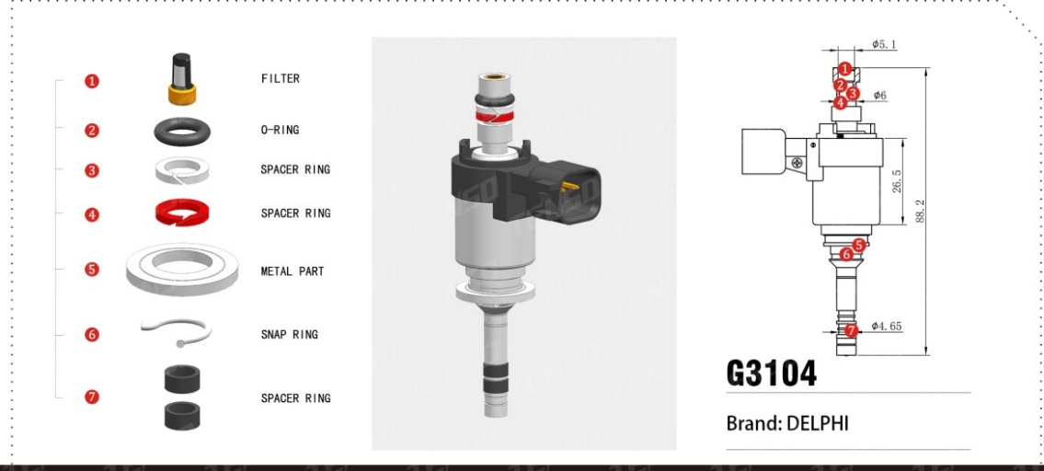 | TS-G3104 | 112923 71031 RE10J0.S50 28568671 德尔福 | 1 | TS-11083 | 德尔福GDI喷嘴滤网
 |  |  | 2 | TS-21002 | “O”型密封圈 | 黑色
 |  |  | 3 | TS-23023 | 开口环形垫圈 | PTFE白 右斜开口 Under development
 |  |  | 4 | TS-32035 | 开口环形垫圈 | PA66红 左斜开口
 |  |  | 5 | TS-62018 | 金属垫圈 | Under development
 |  |  | 6 | TS-61025 | 卡簧 | Under development
 |  |  | 7 | TS-23024 | GDI密封环 | PTFE黑 数量2

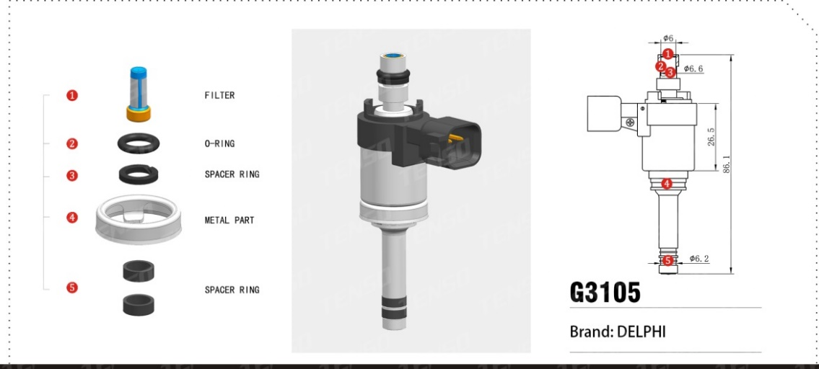 | TS-G3105 | 111913 08126 RE10J0S30 28502839 德尔福 | 1 | TS-11005 | 喷嘴滤网
 |  |  | 2 | TS-21005 | “O”型密封圈 | 黑色
 |  |  | 3 | TS-32036 | 开口环形垫圈 | PA66黑 左斜开口 Under development
 |  |  | 4 | TS-62010 | 金属垫圈 | Under development
 |  |  | 5 | TS-23003-01 | GDI密封环 | PTFE黑 数量2

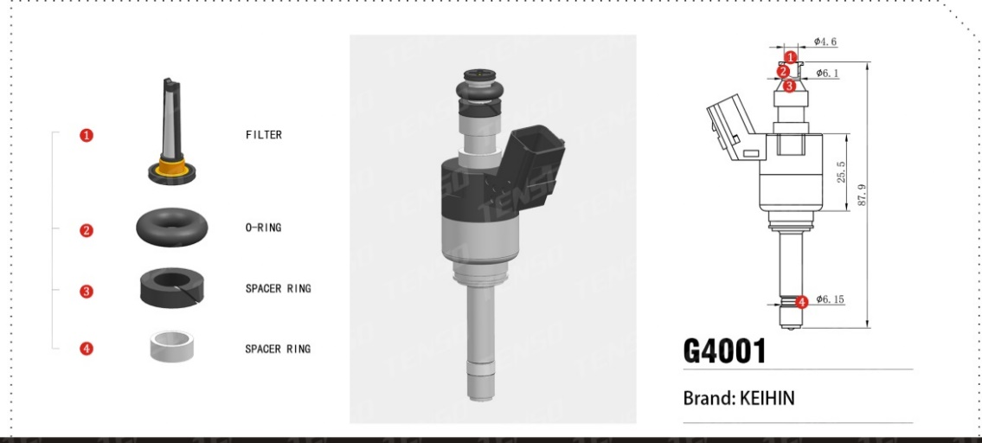 | TS-G4001 | FB19BBAAS KEIHIN | 1 | TS-11035 | 本田GDI喷嘴滤网
 |  |  | 2 | TS-21092 | “O”型密封圈
 |  |  | 3 | TS-23012 | 本田GDI胶圈垫圈 | PTFE棕
 |  |  | 4 | TS-23008 | GDI密封环 | 样件白色

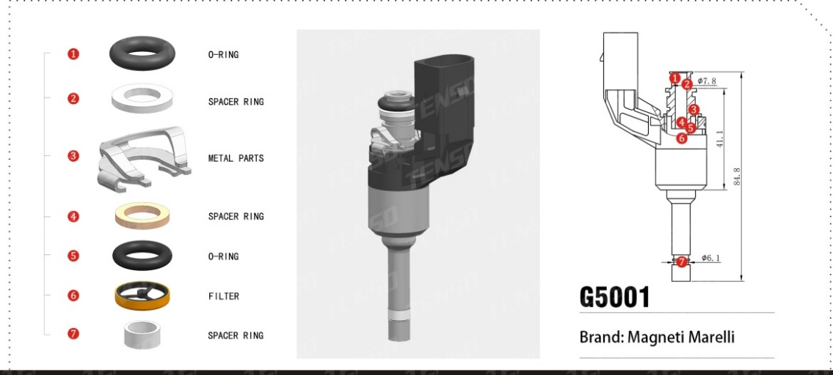 | TS-G5001 | 01844C HP072 351A09 03C906036F IT MY2 Magneti Marelli 大众 | 1 | TS-21018 | “O”型密封圈 | 黑色
 |  |  | 2 | TS-23017 | 环形垫圈 | PTFE白色
 |  |  | 3 | TS-61021 | 马瑞利直喷卡扣
 |  |  | 4 | TS-23025 | GDI胶圈垫圈 | PTFE白色
 |  |  | 5 | TS-21019 | “O”型密封圈 | 黑色
 |  |  | 6 | TS-11084 | 马瑞利GDI喷嘴滤网 | Under development
 |  |  | 7 | TS-23010 | GDI密封环 | PTFE白色

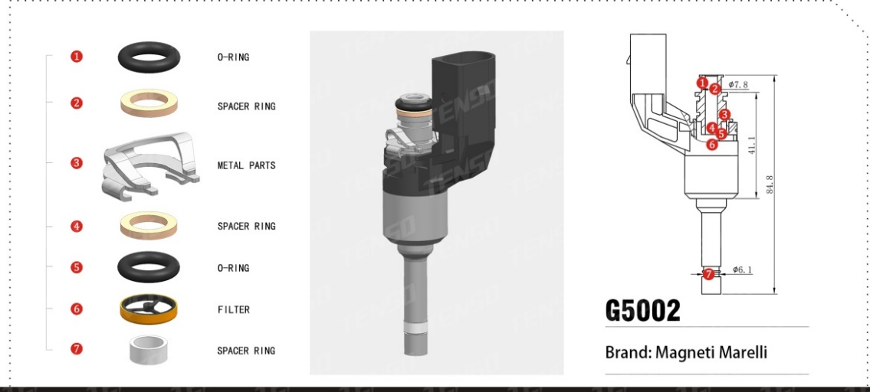 | TS-G5002 | 184H19 Magneti Marelli 大众 | 1 | TS-21019 | “O”型密封圈 | 黑色
 |  |  | 2 | TS-23025 | GDI胶圈垫圈 | PTFE白色
 |  |  | 3 | TS-61021 | 马瑞利直喷卡扣
 |  |  | 4 | TS-23025 | GDI胶圈垫圈 | PTFE白色
 |  |  | 5 | TS-21019 | “O”型密封圈 | 黑色
 |  |  | 6 | TS-11084 | 马瑞利GDI喷嘴滤网 | Under development
 |  |  | 7 | TS-23010 | GDI密封环 | PTFE白色

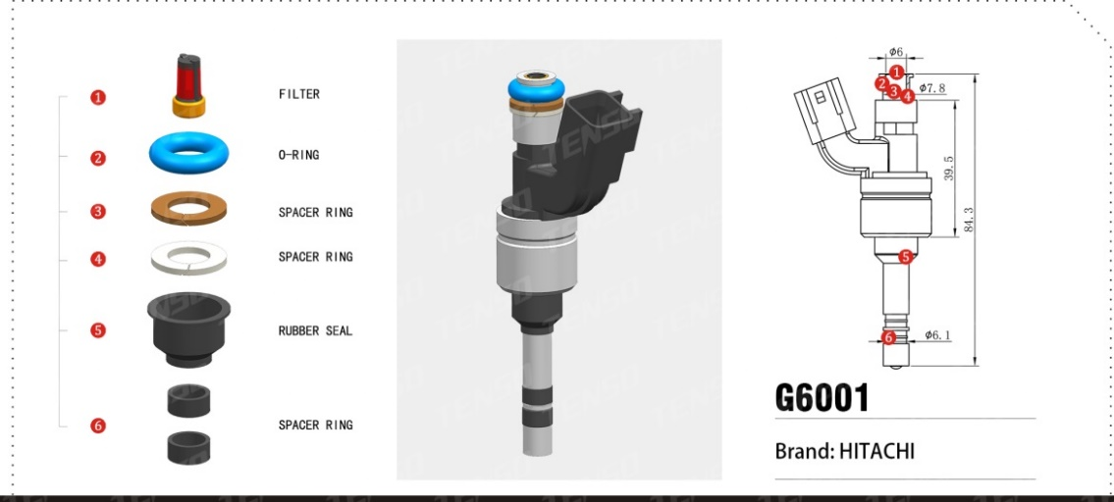 | TS-G6001 | 12608362 12633784 12633789 日立 | 1 | TS-11002 | 电装喷嘴滤网
 |  |  | 2 | TS-21018-04 | “O”型密封圈 | FKM蓝色
 |  |  | 3 | TS-23005 | 开口平垫 | PTFE棕 右切
 |  |  | 4 | TS-32048 | 开口平垫 | PA66白 左切
 |  |  | 5 | TS-22034 | 日立GDI帽型密封套 | FKM黑色
 |  |  | 6 | TS-23015 | GDI密封环 | PTFE黑 数量2

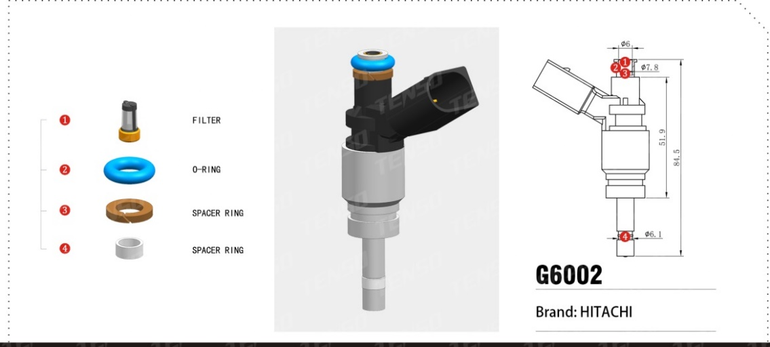 | TS-G6002 | 079906036C JSD7-41A HTC 180313 1546091 079036C 日立 | 1 | TS-11002 | 电装喷嘴滤网
 |  |  | 2 | TS-21018-04 | “O”型密封圈 | FKM蓝色
 |  |  | 3 | TS-23013 | GDI胶圈垫圈 | PTFE棕 右切
 |  |  | 4 | TS-23015-01 | GDI密封环 | PTFE白

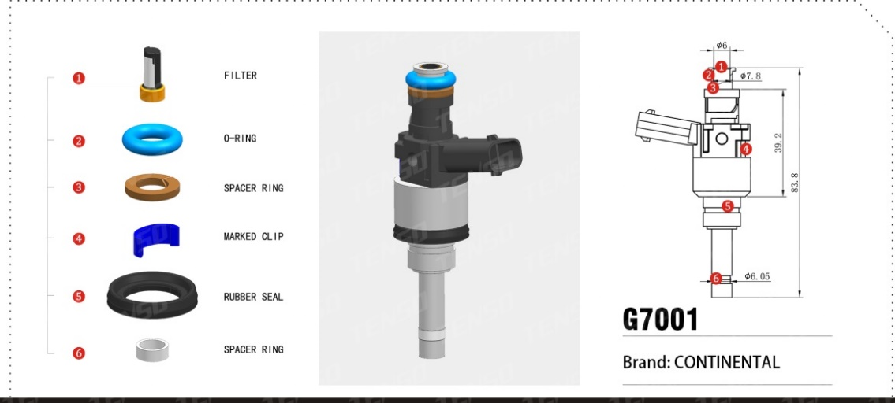 | TS-G7001 | 35310-2G710 105140-509 110717301502 110704106852 现代 CONTINENTAL 德国大陆 | 1 | TS-11023-01 | DEKA喷嘴滤网
 |  |  | 2 | TS-21018-04 | “O”型密封圈 | FKM蓝色
 |  |  | 3 | TS-23006 | 开口平垫 | PTFE淡棕 台阶
 |  |  | 4 | TS-32034 | 标示卡扣 | PA66深蓝色
 |  |  | 5 | TS-22053 | GDI垫圈 | FKM 带铁圈
 |  |  | 6 | TS-23003 | GDI密封环 | PTFE白

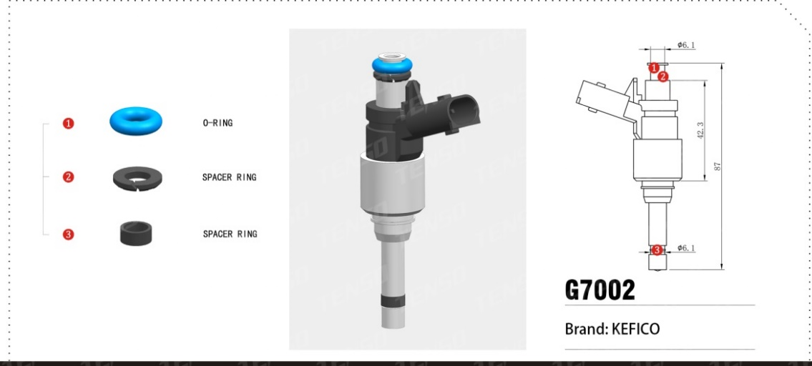 | TS-G7002 | 35310-04AA0 9041080002 T16-TKT007-3105 1a54422x 现代 起亚 KEFICO | 1 | TS-21092 | “O”型密封圈 | FKM蓝色
 |  |  | 2 | TS-32038 | 开口环形垫圈 | 黑色 外斜面
 |  |  | 3 | TS-23015 | GDI密封环

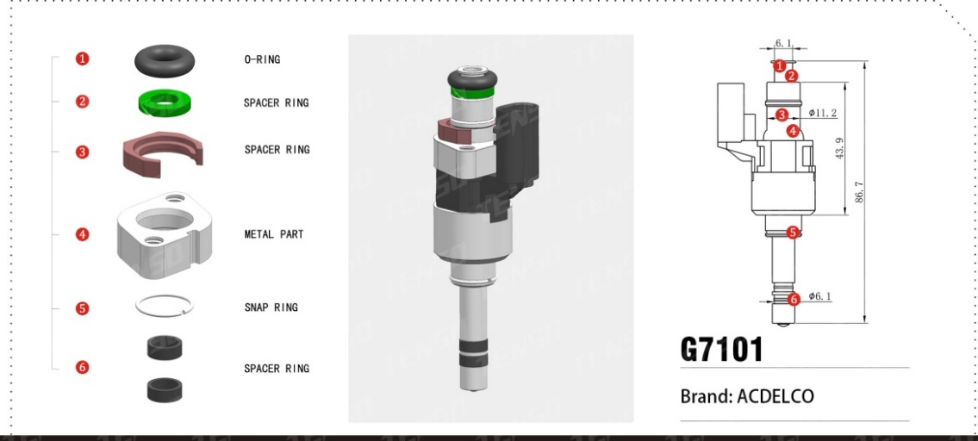 | TS-G7101 | 55577403 ACDELCO | 1 | TS-21092 | “O”型密封圈 | 黑色
 |  |  | 2 | TS-32037 | 开口环形垫圈 | 绿色 Under development
 |  |  | 3 | TS-32041 | 塑料卡扣 | 咖啡色
 |  |  | 4 | TS-62013 | 金属垫圈 | Under development
 |  |  | 5 | TS-61024 | 卡簧 | Under development
 |  |  |  | TS-23003-01 | GDI密封环 | PTFE黑 数量2

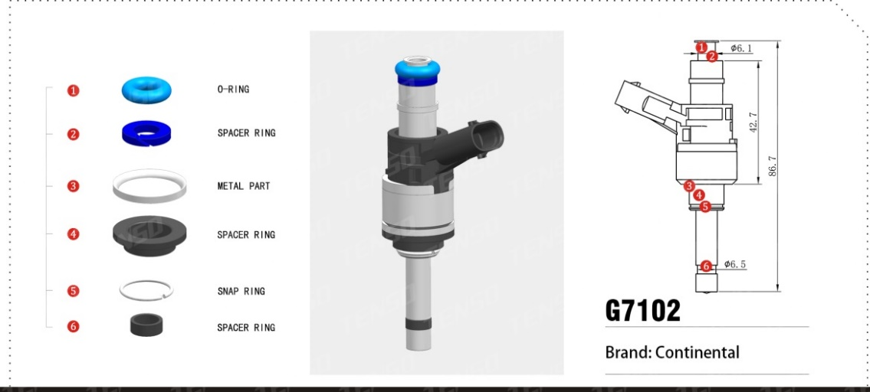 | TS-G7102 | CP1200515203357 206C9060360 077G1507 奥迪 Continental 德国大陆 | 1 | TS-21092-01 | “O”型密封圈 | 蓝色
 |  |  | 2 | TS-32037 | 开口环形垫圈 | 蓝色 右切 Under development
 |  |  | 3 | TS-62012 | 金属垫圈 | SUS304 Under development
 |  |  | 4 | TS-32040 | 塑料垫圈 | 黑色
 |  |  | 5 | TS-61024 | 卡簧 | Under development
 |  |  | 6 | TS-23003-01 | GDI密封环 | PTFE黑

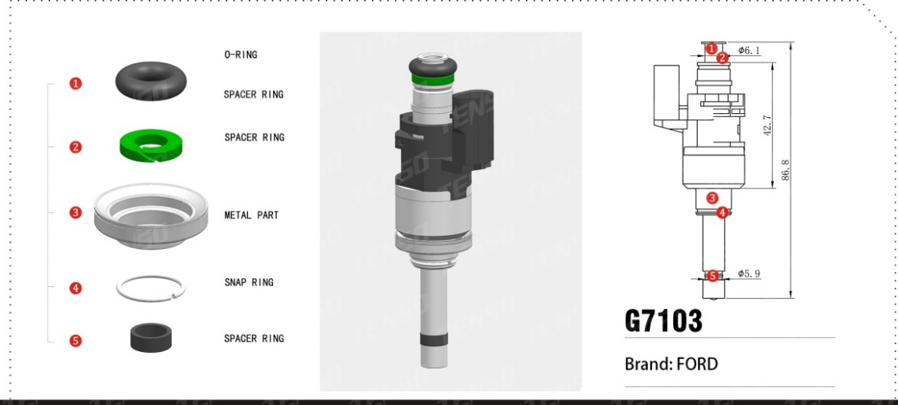 | TS-G7103 | H6BG-9F593-AA S4ZHA 171872476 A FORD 福特 | 1 | TS-21092 | “O”型密封圈 | 黑色
 |  |  | 2 | TS-32037 | 开口环形垫圈 | 绿色 Under development
 |  |  | 3 | TS-62019 | 金属垫圈 | 组合 点焊 Under development
 |  |  | 4 | TS-61024 | 卡簧 | Under development
 |  |  | 5 | TS-23003-01 | GDI密封环 | PTFE黑

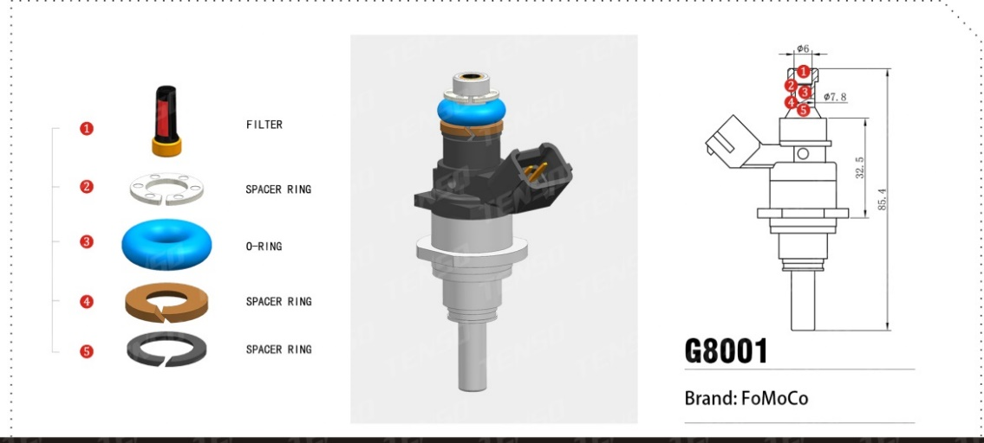 | TS-G8001 | E7T 20171 FoMoCo | 1 | TS-11004 | 博世喷嘴滤网
 |  |  | 2 | TS-32049 | 开口环形垫圈 | 原色 C型开口 Under development
 |  |  | 3 | TS-21076 | “O”型密封圈 | FKM
 |  |  | 4 | TS-23022 | 开口内锥垫圈 | PTFE棕
 |  |  | 5 | TS-32050 | 开口内锥垫圈 | 黑色 左切 Under development

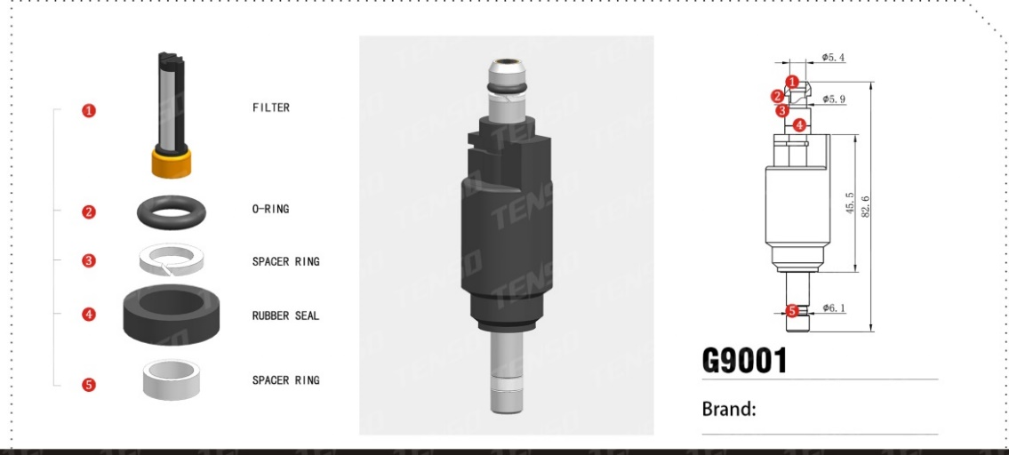 | TS-G9001 | 30923 | 1 | TS-11085 | 宝马GDI喷嘴滤网 | Under development
 |  |  | 2 | TS-21124 | “O”型密封圈 | FKM
 |  |  | 3 | TS-23020 | 开口环形垫圈 | PTFE白 右切
 |  |  | 4 | TS-22065 | 密封垫 | FKM Under development
 |  |  | 5 | TS-23018 | GDI密封环 | PTFE（样品白）

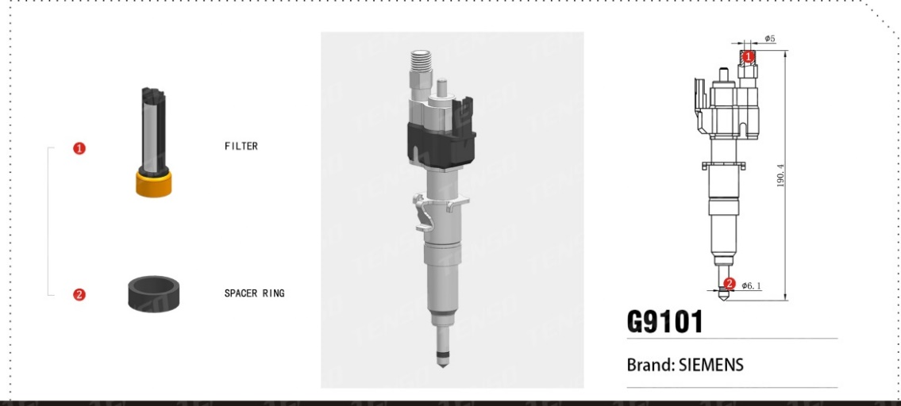 | TS-G9101 | 13537565138-07 081008 10181010 SIEMENS VDO 宝马 | 1 | TS-11085 | 宝马GDI喷嘴滤网 | Under development
 |  |  | 2 | TS-23018 | GDI密封环 | PTFE黑

